V - BDI
PLANILHA DE CUSTO E FORMAÇÃO DE PREÇO V – Planilha de composição do BDI

ITEM | DESCRIÇÃO | %
A | CUSTOS INDIRETOS | 0.00%
A.1 | Administração Central (AC)
A.2 | Despesas Financeiras (DF)
A.3 | Riscos, Seguros e Garantias (R+S+G);
B | LUCRO (L)
C | TRIBUTOS (T) | 6.08%
C.1 | FEDERAIS
C.1.1 | PIS
C.1.2 | COFINS
C.1.3 | CPRB 0% - Regime Não Desonerado 3,6% - Regime Desonerado | 3.60%
C.2 | ESTADUAIS | 0.00%
C.3 | MUNICIPAIS
C.3.1 | ISS (PONDERADO) | 2.48%

BDI |  | 6.47%
BDI Diferenciado

Observação
- O percentual do ISS deverá observar a legislação de cada município abrangido pelo contrato, sendo adotado a média ponderada levando em consideração a área dos imóveis. - A licitante deve adotar a correta tributação à qual esteja vinculada e caso tenha havido erro, e a tributação real seja pela CPRB, será promovido o reequilíbrio dos valores pactuados para correção da falha, caso contrário a empresa deve arcar com o ônus de seu equívoco, conforme notas introdutórias das minutas padrão do INSS. - A licitante deve adotar 0% para o CPRB, caso faça parte do regime onerado de folha de pagamento, mas deve declarar o INSS como 20% na Aba "Planilha II-A – Mão de Obra", Submódulo 4.1, letra "A - INSS". Caso faça parte do regime desonerado, a licitante deve adotar 3,6% para o CPRB e 5% para o INSS. LEI 14973/2024. - O BDI diferenciado será utilizado para o determinação dos valores de referência dos materiais e peças de reposição, conforme instrução fornecida pela Súmula 253/2010 do TCU - Os índices utilizados foram colhidos do Acórdão TCU 2622/2013 - BDI para obras de edificações

Fórmula utilizada para o cálculo
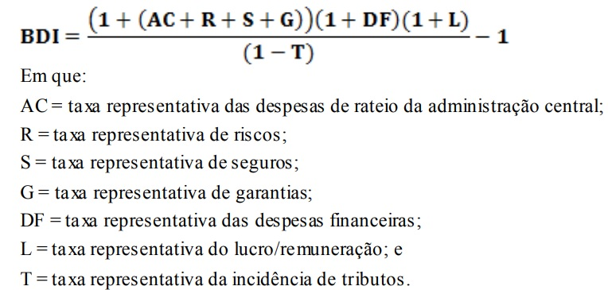

 |  |  | 0

